상품제안서
지니큐 LED무드등 무선미니 듀얼미스트가습기 | 상품코드: S29113

 |  |  |  |  |  |  | 02-713-8555 | www.synergygift.co.kr
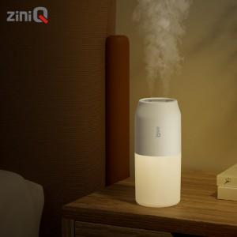

【상세/제작정보】

【인쇄/포장옵션】 | 레이저, 풀칼라 / 포장지포장

【공급단가】 | 수량 | 50~ | 100~ | 500~ | 1,000~ | 2,000~
*VAT별도 | 단가 | 10,510원 | 10,350원 | 10,110원 | 9,700원 | 9,300원

【상품 URL】 | https://www.synergygift.co.kr:443/src/goods_detail.php?gdno=29113

